1
Title | Caida del servidor
Application | HABITICA
Version | 1
Platform | Android
Platform Version | 7.0.2
Severity | Suggestion
Reproductivity | Siempre
Status | Pending
Description | Cuando se completa las descripciones de las tareas que se agregaran, no hay un limite de caracteres y deja un mala vista al usuario.

Reproduction steps | Agregar un Nuevo Habito
 | Completamos la Descripcion
 | Confirmamos la Tarea

Attachments | 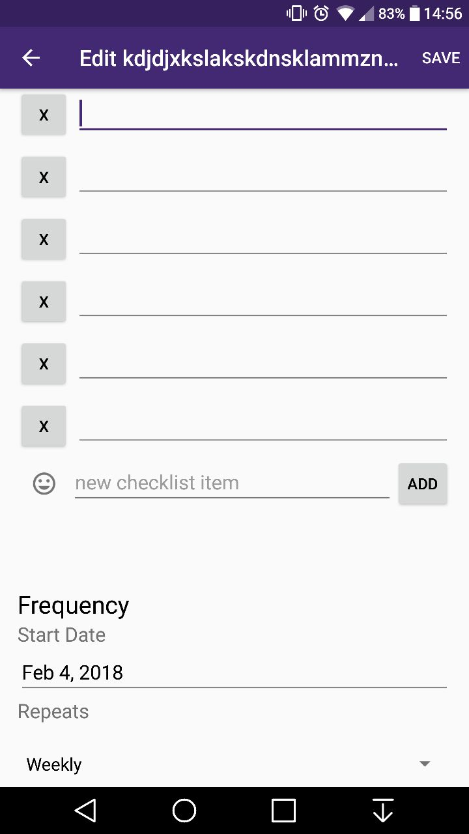

Comments | Author | Comment

1 (2)
Title | Caida del servidor
Application | HABITICA
Version | 1
Platform | Android
Platform Version | 7.0.2
Severity | Critical
Reproductivity | Siempre
Status | Pending
Description | Caida del servidor

Reproduction steps | Ingresa a la Aplicación
 | Se desconecto de la Aplicación

Attachments | 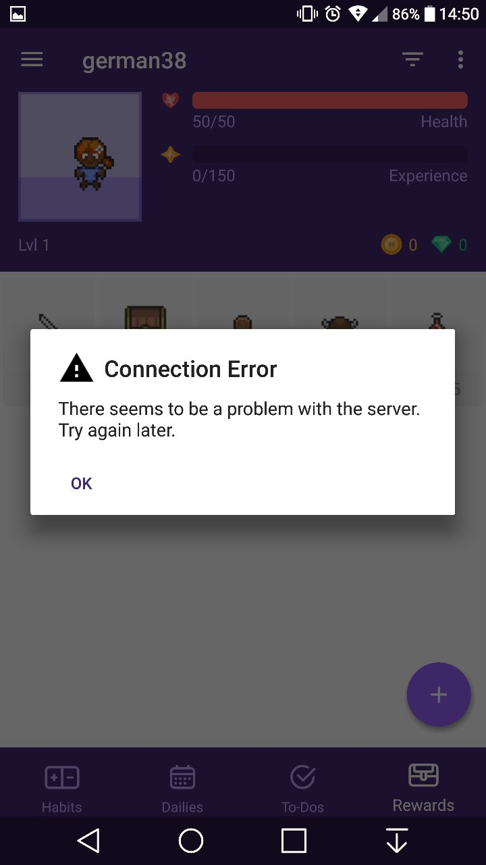

Comments | Author | Comment

1 (3)
Title | Se congela cuando aparece una ventana emergente.
Application | HABITICA
Version | 1
Platform | Android
Platform Version | 7,0,2
Severity | Blocking
Reproductivity | Siempre
Status | Pending
Description | Usando la aplicación, en algunas oportunidad cuando nos aparecia una ventana informativa se congelaba la aplicación y se tenia que volver a inciar la misma.

Reproduction steps | Ingresa la Aplicación
 | Nos aparece una ventana emergente.

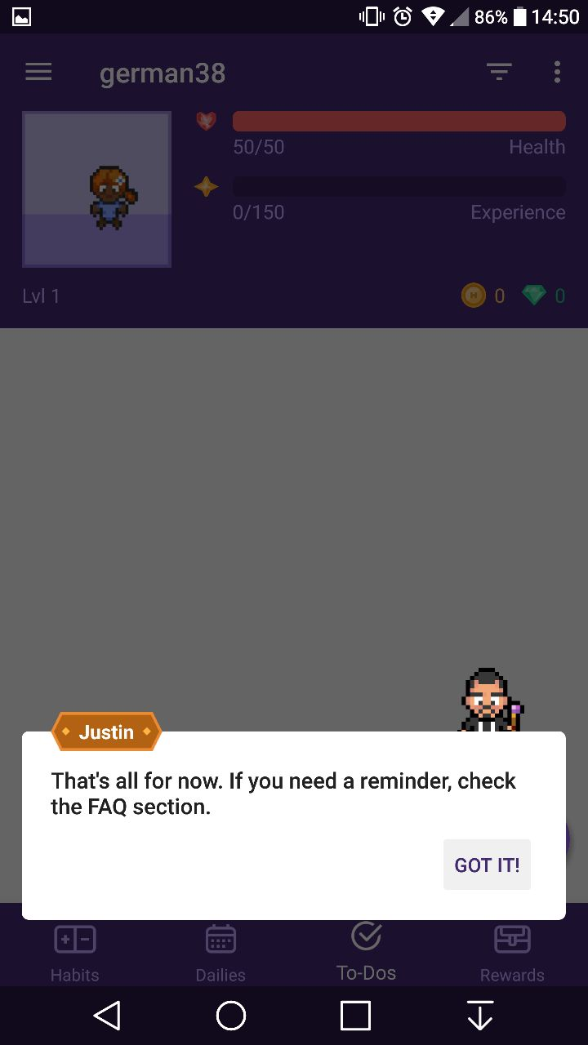
Attachments

Comments | Author | Comment

1 (4)
Title | El cartel de Noticias queda trabado cuando apretas el boton "Avisarme despues"
Application | HABITICA
Version | 1
Platform | Windows
Platform Version | 10
Severity | Blocking
Reproductivity | Siempre
Status | Pending
Description | Apenas ingresamos a la aplicación nos aparece el cartel de las noticias y cuando apretamos el boton "AVISARME DESPUES", intenta salir pero vuelve al mismo lugar que nos aparecio la primera vez.

Reproduction steps | Abrimos aplicación
 | Nos aparece el cartel apretamos el boton "AVISARME DESPUES"
 | QUEDA EN EL MISMO LUGAR

Attachments | 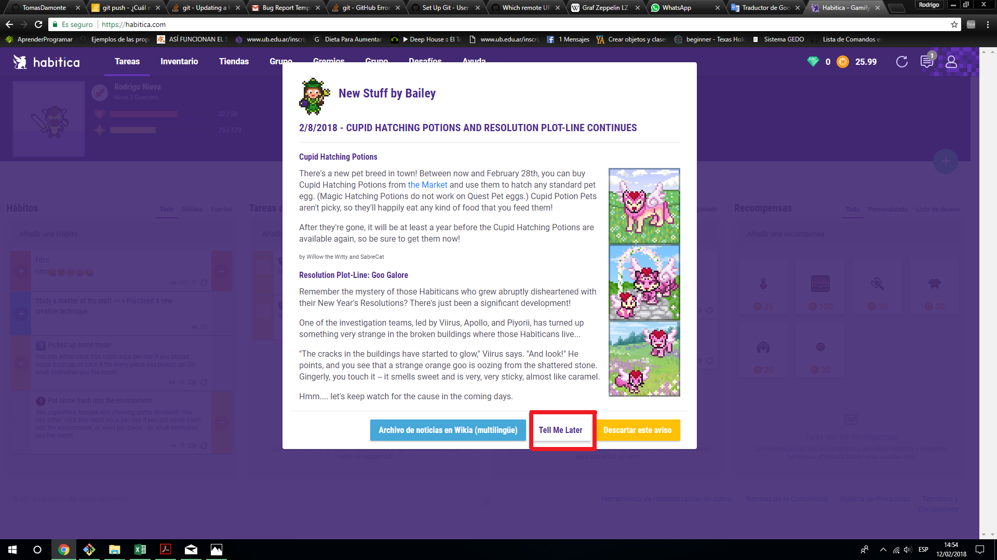 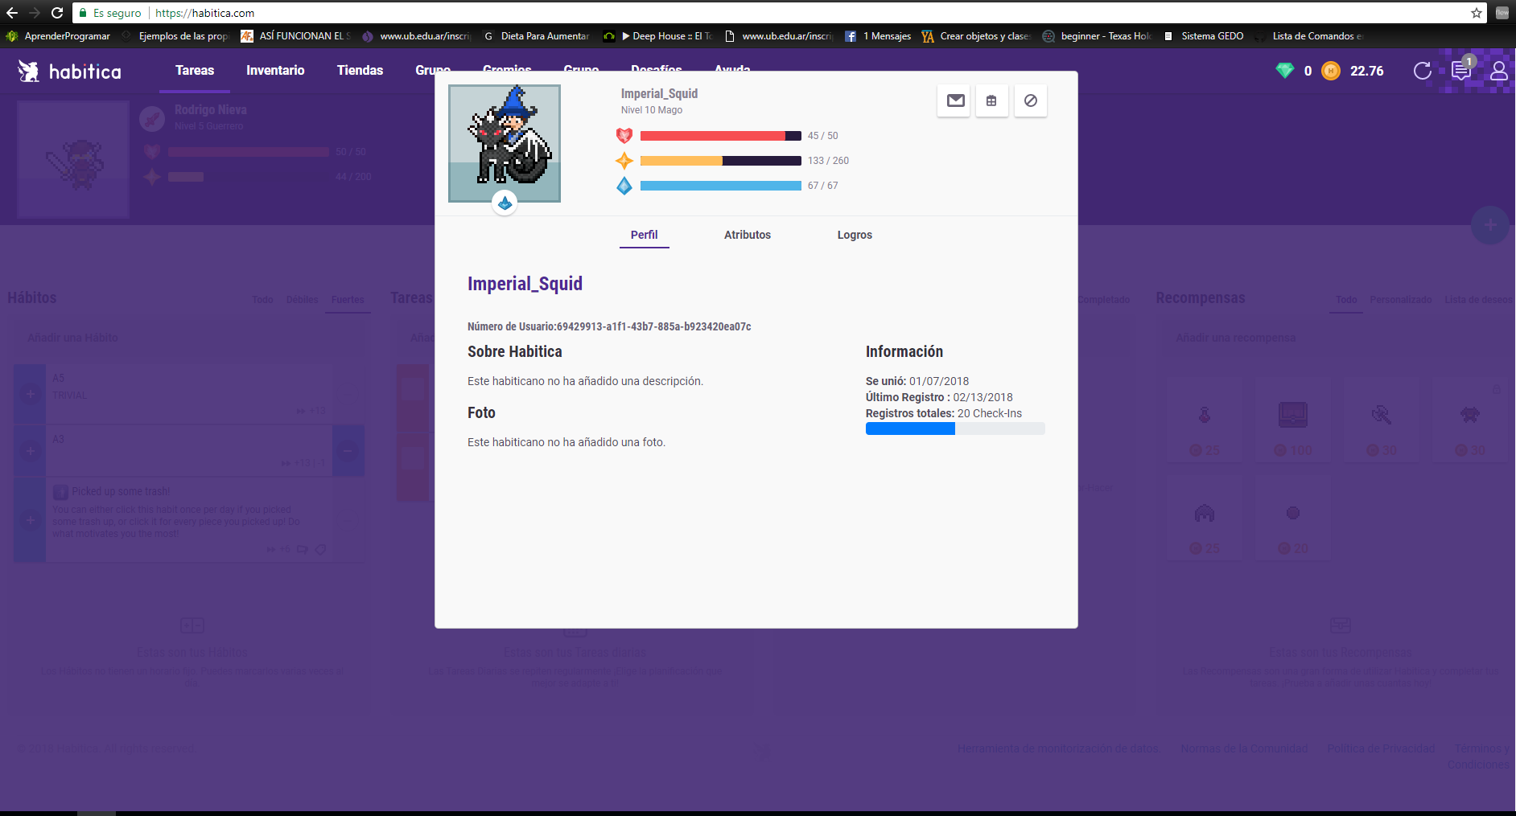

Comments | Author | Comment

1 (5)
Title | Notificaciones Erroneas
Application | HABITICA
Version | 1
Platform | WINDOWS
Platform Version | 10
Severity | Major
Reproductivity | A veces
Status | Pending
Description | Cuando apretamos el boton de inciar una tarea varias veces, en reiteradas ocaciones nos aparece una notificacion de que nuestra cuenta esta desactualizada por algun motivo.

Reproduction steps | Abrimos la aplicación
 | Iniciamos un tarea

Attachments | 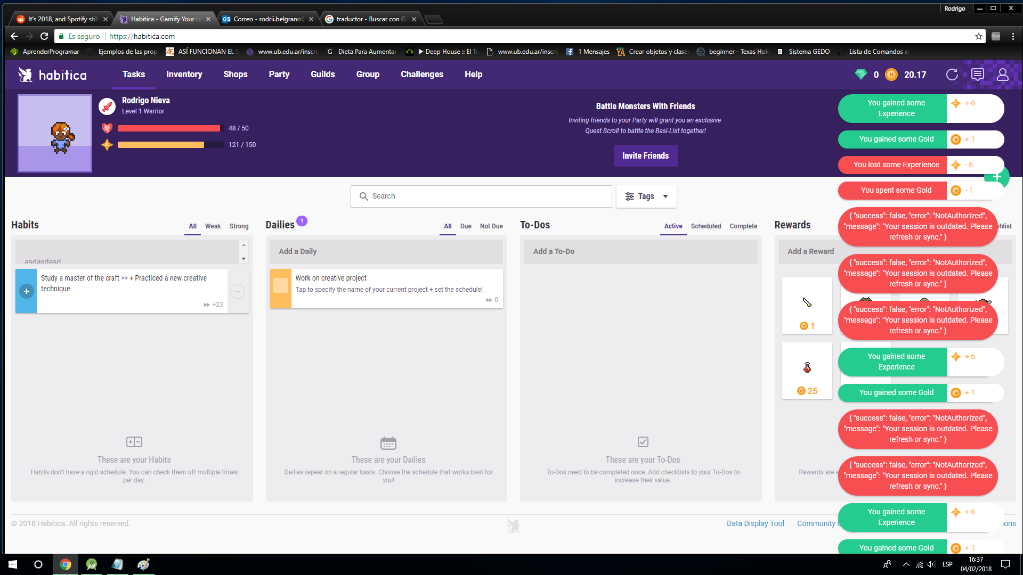

Comments | Author | Comment

1 (6)
Title | Despues de eclosionar una mascota nos aparece la misma ventan pero esta vez cortada por la mitad.
Application | HABITICA
Version | 1
Platform | WINDOWS
Platform Version | 10
Severity | Medium
Reproductivity | Siempre
Status | Pending
Description | Nos dirigimos a la parte "ESTABLO" es donde venden las mascotas, seleccionamos una mascota para eclosionarla, aceptamos y nos aparece la misma ventana pero en forma cortada.

Reproduction steps | Abrimos la aplicacion
 | Nos dirigimo a "establo"
 | seleccionamos la mascota a eclosionar
 | Confirmamos

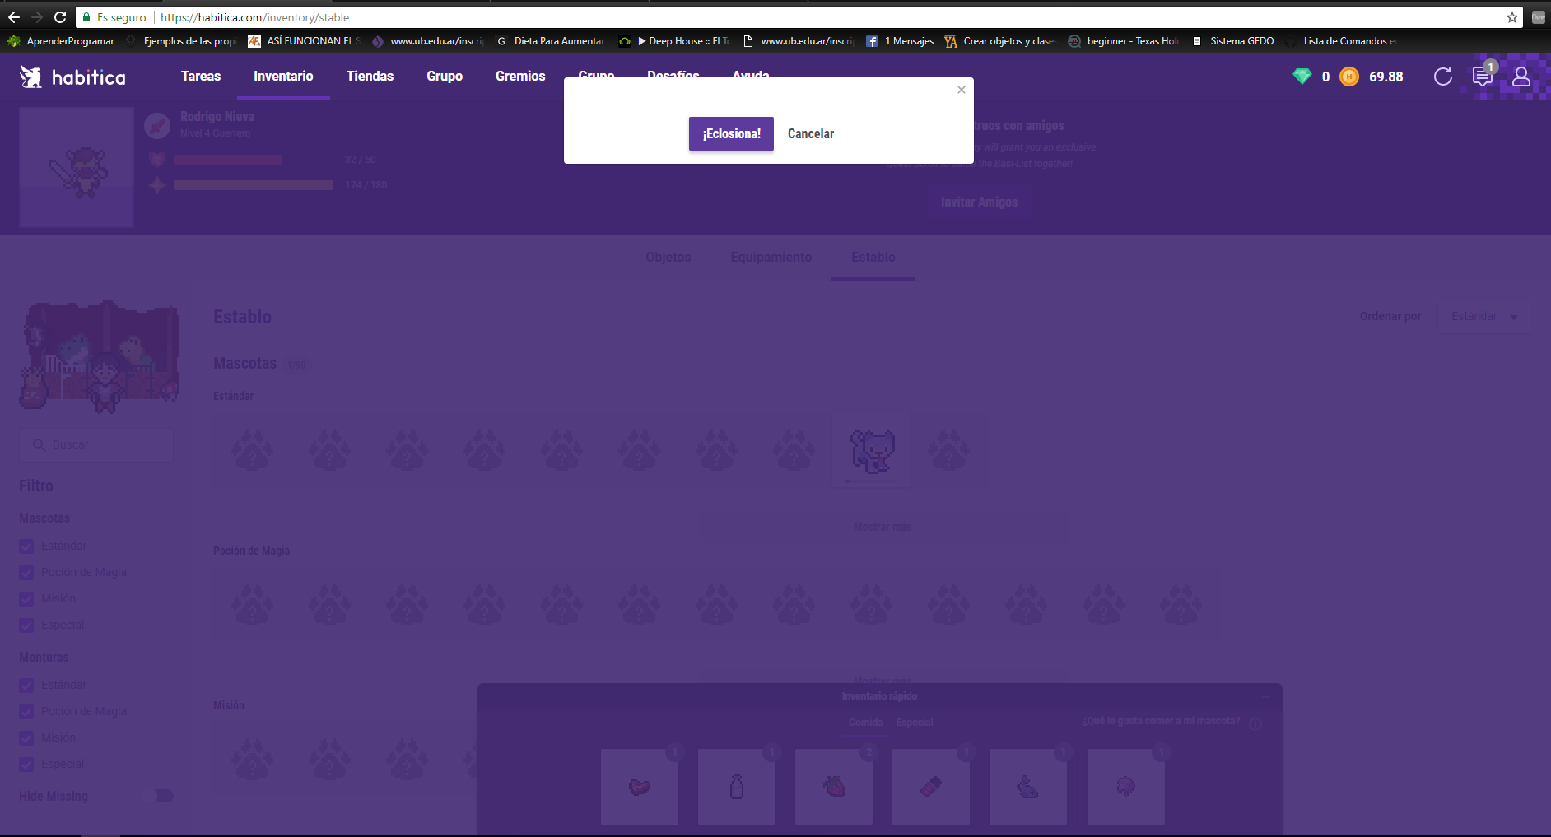
Attachments

Comments | Author | Comment

1 (7)
Title | Subo de nivel y pierdo experiencia
Application | HABITICA
Version | 1
Platform | WINDOWS
Platform Version | 10
Severity | Medium
Reproductivity | A VECES
Status | Pending
Description | Mientras marcamos como pendiente nuestros habitos, al llegar al top de experiencia para subir de nivel, una vez que avanzo al siguiente nivel, por alguna razon aparece la notificacion experiencia perdida.

Reproduction steps | Abrimos la aplicacion
 | Concluimos una tarea
 | Subimos de Nivel

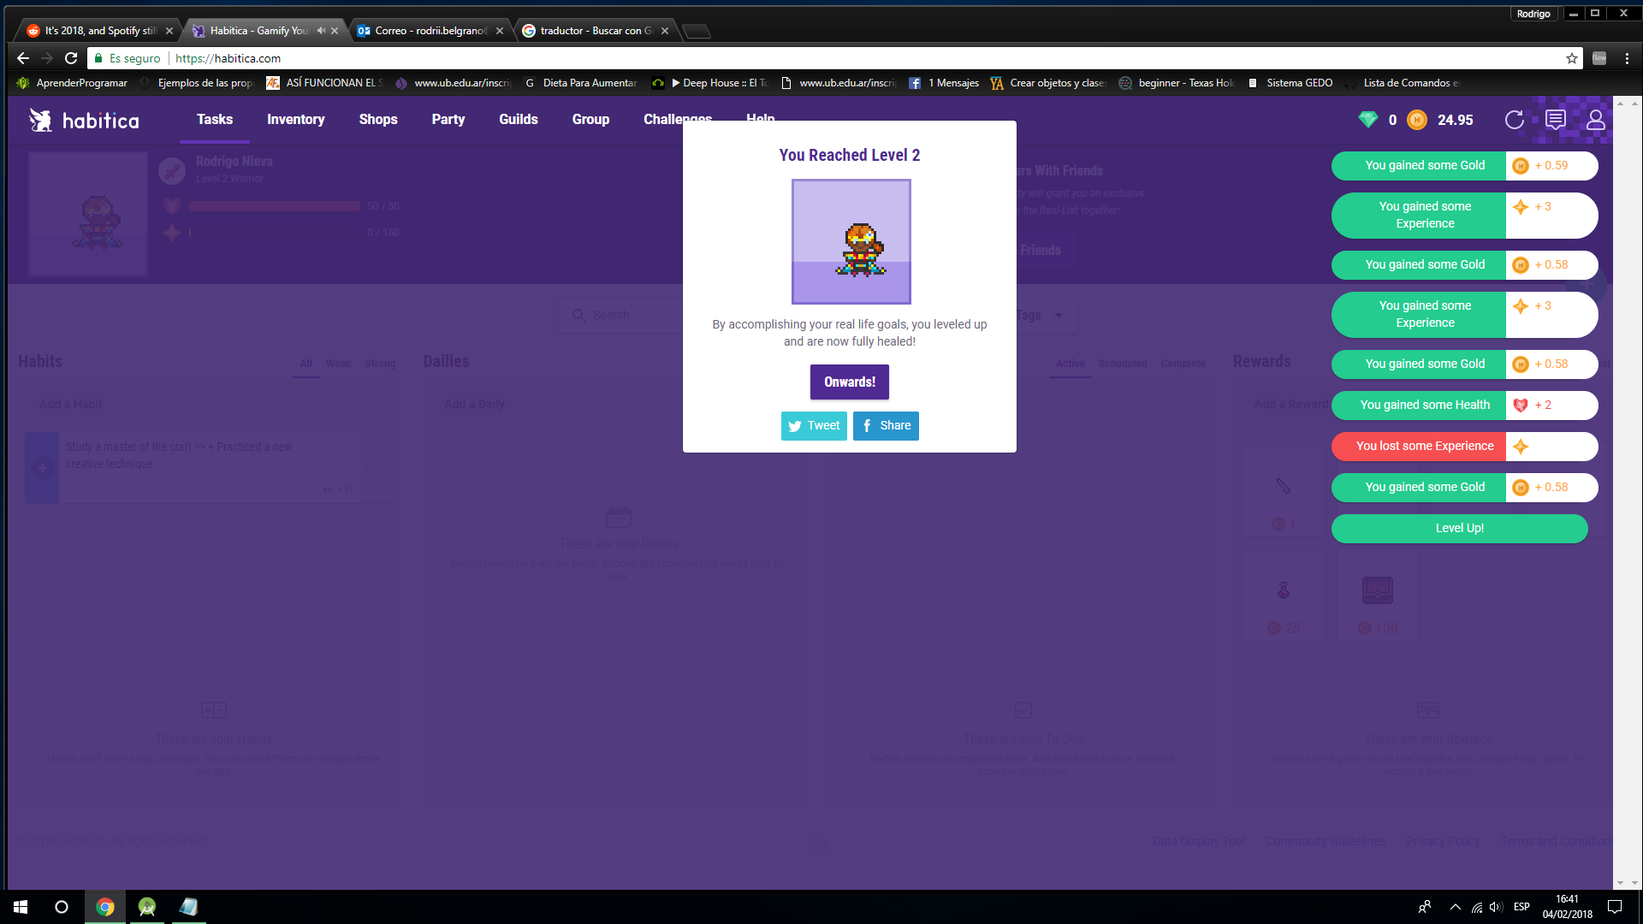 Attachments

Comments | Author | Comment

1 (8)
Title | La opcion borrar no hace nada dentro de los filtros.
Application | HABITICA
Version | 1
Platform | Android
Platform Version | 7.0.2
Severity | Major
Reproductivity | Siempre
Status | Pending
Description | Cuando nos difirigmos a la parte de los filtros para buscar una tarea especifica, nos aparece la opcion "Borrar" seleccionamos una etiqueta y no hace nada. Al usuario como primera vista da a entender que es para borrar etiquetas.

Reproduction steps | Abrimos aplicación
 | Nos posicionamos en la parte de filtros
 | seleccionamos la etiqueta
 | borramos
 | hecho
 | Sigue estando la etiqueta

Attachments | 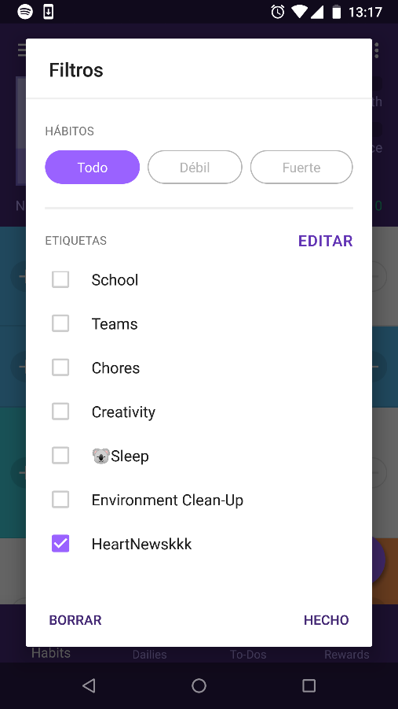

Comments | Author | Comment

1 (9)
Title | Mensajes incorrecto cuando el personaje esta muerto
Application | HABITICA
Version | 1
Platform | WINDOW
Platform Version | 10
Severity | Major
Reproductivity | siempre
Status | Pending
Description | Al hacer varias tareas seguidas, el personaje se queda sin vida nos aparece un cartel para revivir tal personaje y el mensaje que nos aparece en la notificacion es incorrecto

Reproduction steps | Abrimos aplicación
 | Hacemos las tareas
 | nos quedamos sin vida
 | mensaje incorrecto

Attachments | 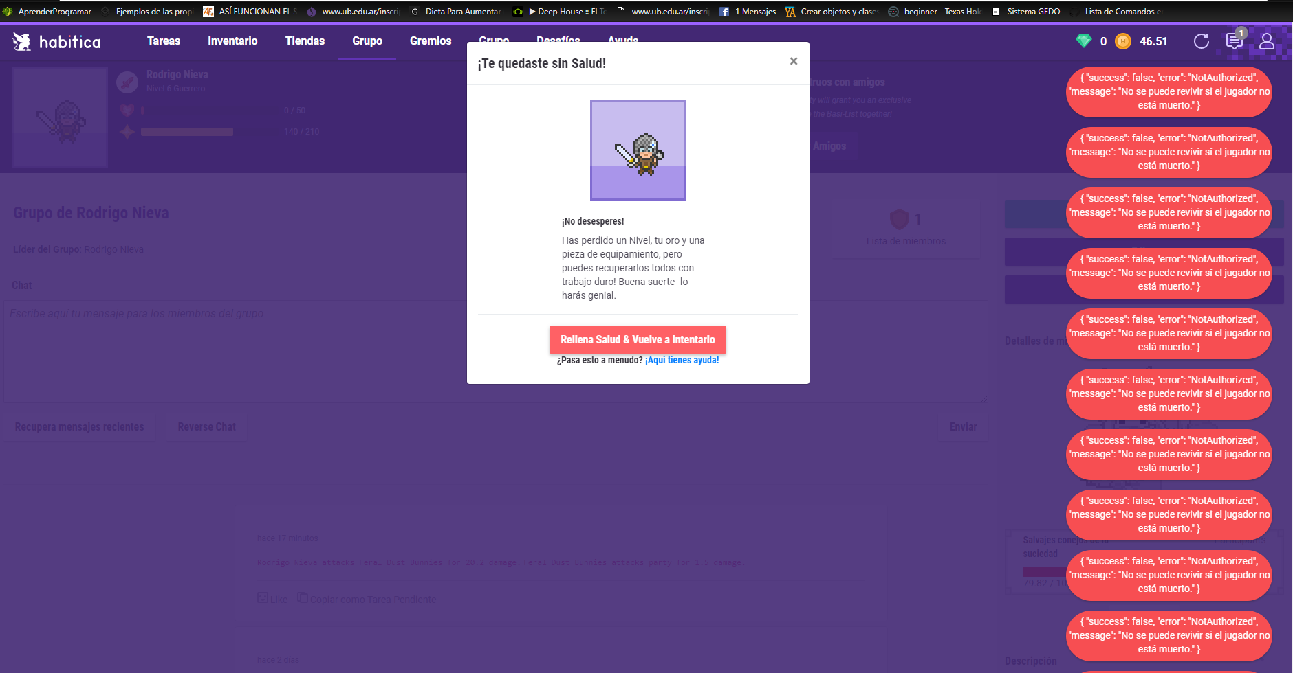

Comments | Author | Comment

1 (10)
Title | Una vez muerto apretamos la pocion para curarse y no se cura.
Application | HABITICA
Version | 1
Platform | WINDOW
Platform Version | 10
Severity | Major
Reproductivity | Siempre
Status | Pending
Description | Una vez que hacemos varias tareas el personaje se queda sin vida, nos vamos a la pantalla principal agarramos pociones y no se cura tenemos que actualizar la pagina para que pueda agarra la pocion

Reproduction steps | Abrimos aplicación
 | Hacemos las tareas
 | nos quedamos sin vida
 | vamos a la pantalla principal para agarrar la pocion
 | no se cura, tenemos que actualizar nuevamente la pagina

Attachments | 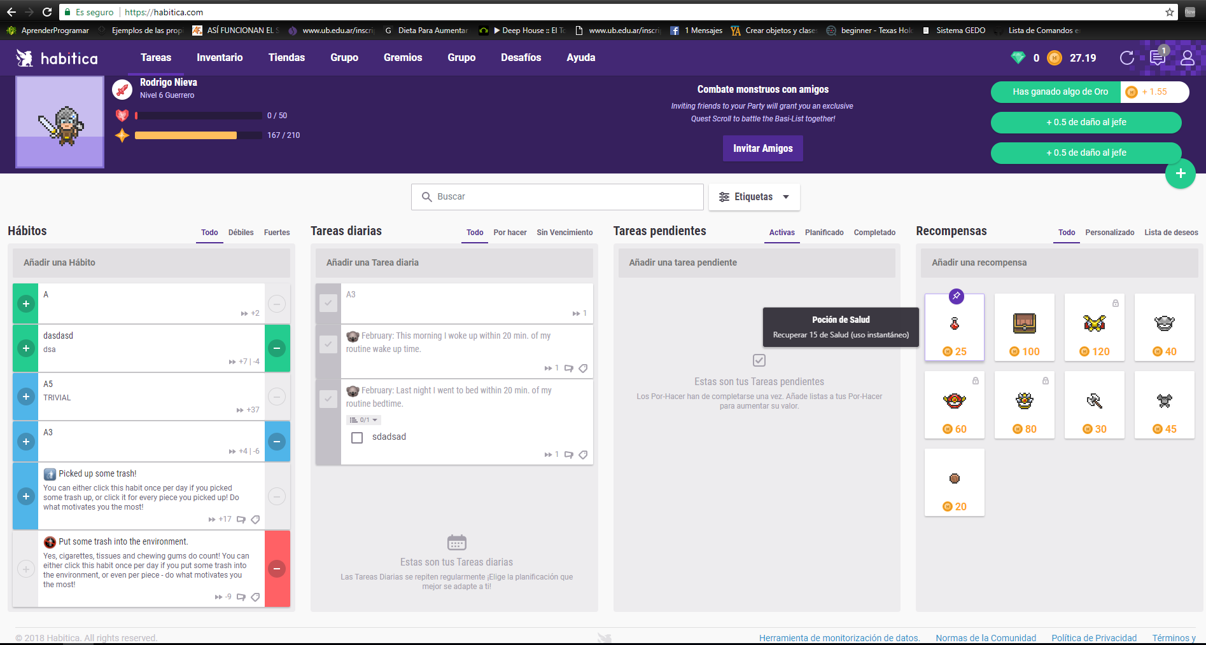

Comments | Author | Comment

